Enero
ENTIDAD: PROGRAMA MOSCAMED
GUATEMALA C.A.
Ley de Acceso a la información Artículo 10

Numeral 22
COMPRAS DIRECTAS
22. El listado de las compras directas realizadas por las dependencias de los sujetos obligados;

MES: | ENERO
AÑO: | 2026
REGISTRO: | RE-LAIP-020

Correlativo | NOG | DESCRIPCIÓN | MODALIDAD DE COMPRA | NOMBRE DEL PROVEEDOR | MONTO ADJUDICADO | NÚMERO DE ORDEN
SIN MOVIMIENTOS

Febrero
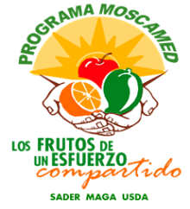
ENTIDAD: PROGRAMA MOSCAMED
GUATEMALA C.A.
Ley de Acceso a la información Artículo 10

Numeral 22
COMPRAS DIRECTAS
22. El listado de las compras directas realizadas por las dependencias de los sujetos obligados;

MES: | FEBRERO
AÑO: | 2026
REGISTRO: | RE-LAIP-020

Correlativo | NOG | DESCRIPCIÓN | MODALIDAD DE COMPRA | NOMBRE DEL PROVEEDOR | MONTO ADJUDICADO | NÚMERO DE ORDEN

